Variability
 | Stochatic CETA position for the 2023 EPR Preferred Portfolio for CETA measured on an annual basis with and without the monthly cap
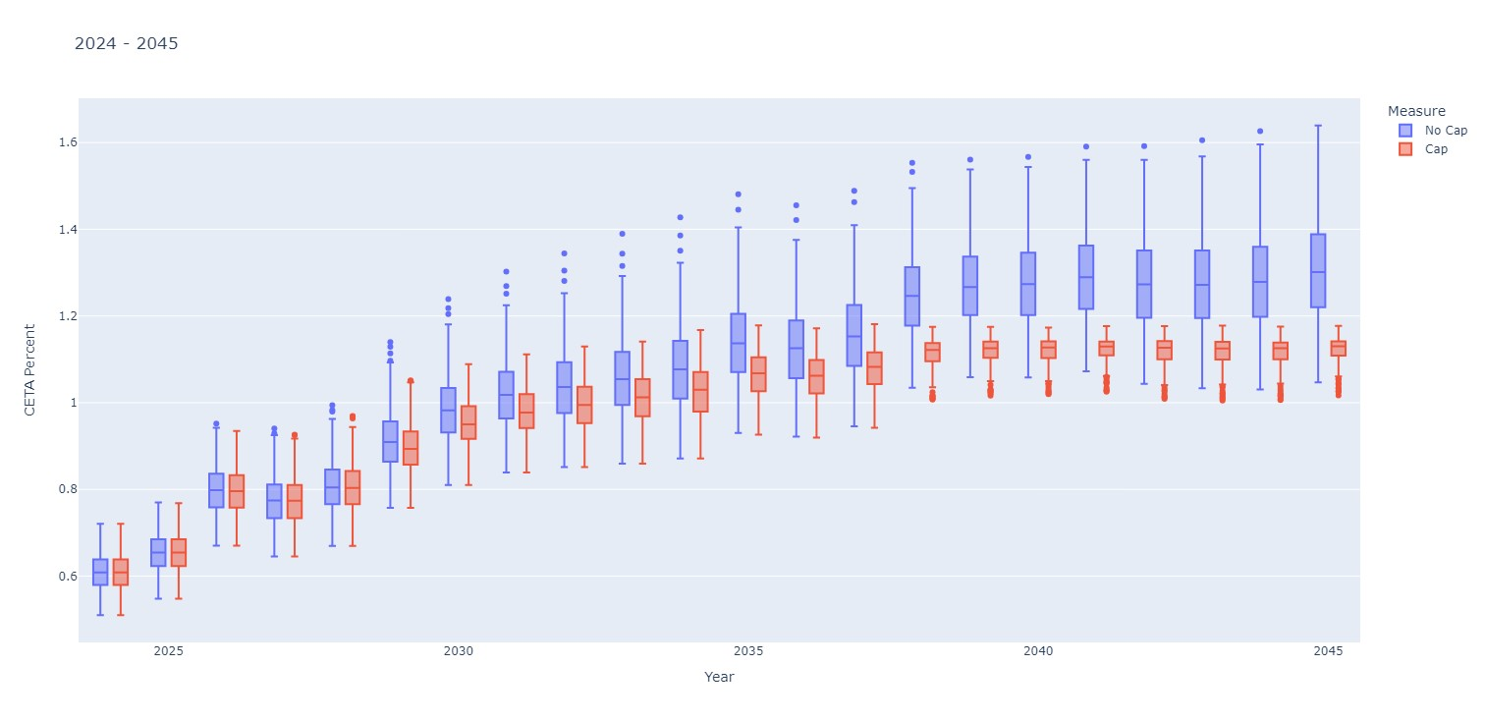

Energy Lost due to Cap
Year | 2024 | 2025 | 2026 | 2027 | 2028 | 2029 | 2030 | 2031 | 2032 | 2033 | 2034 | 2035 | 2036 | 2037 | 2038 | 2039 | 2040 | 2041 | 2042 | 2043 | 2044 | 2045
Min | - | - | - | - | - | - | - | - | - | - | - | 40,422 | 39,000 | 68,191 | 450,785 | 796,093 | 762,170 | 793,600 | 463,692 | 318,947 | 320,481 | 438,288
P25 | - | - | - | - | - | 110,888 | 311,561 | 410,556 | 443,324 | 449,910 | 513,515 | 887,820 | 831,527 | 993,629 | 1,936,984 | 2,300,070 | 2,311,608 | 2,661,906 | 2,369,588 | 2,393,677 | 2,451,015 | 2,912,270
P50 | - | - | - | - | - | 237,963 | 537,245 | 691,862 | 735,213 | 742,700 | 866,051 | 1,307,348 | 1,288,609 | 1,532,422 | 2,632,530 | 3,087,924 | 3,246,503 | 3,497,392 | 3,255,346 | 3,389,466 | 3,593,405 | 4,040,636
P75 | - | - | 49,918 | - | 54,641 | 463,032 | 853,599 | 1,075,586 | 1,147,033 | 1,241,918 | 1,389,843 | 1,965,495 | 1,906,633 | 2,253,115 | 3,588,352 | 3,989,751 | 4,160,745 | 4,565,658 | 4,352,898 | 4,471,051 | 4,799,560 | 5,274,391
Max | 16,750 | 88,314 | 508,770 | 416,225 | 579,933 | 1,494,094 | 2,378,921 | 2,983,101 | 3,301,585 | 3,716,825 | 3,865,908 | 4,493,335 | 4,518,509 | 4,932,201 | 6,323,059 | 6,525,047 | 6,587,375 | 6,825,746 | 6,794,136 | 6,961,919 | 7,245,075 | 7,291,593

Year | 2024 | 2025 | 2026 | 2027 | 2028 | 2029 | 2030 | 2031 | 2032 | 2033 | 2034 | 2035 | 2036 | 2037 | 2038 | 2039 | 2040 | 2041 | 2042 | 2043 | 2044 | 2045
Hours | 8784 | 8760 | 8760 | 8760 | 8784 | 8760 | 8760 | 8760 | 8784 | 8760 | 8760 | 8760 | 8784 | 8760 | 8760 | 8760 | 8784 | 8760 | 8760 | 8760 | 8784 | 8760
Min | - | - | - | - | - | - | - | - | - | - | - | 5 | 4 | 8 | 51 | 91 | 87 | 91 | 53 | 36 | 36 | 50
P25 | - | - | - | - | - | 13 | 36 | 47 | 50 | 51 | 59 | 101 | 95 | 113 | 221 | 263 | 263 | 304 | 271 | 273 | 279 | 332
P50 | - | - | - | - | - | 27 | 61 | 79 | 84 | 85 | 99 | 149 | 147 | 175 | 301 | 353 | 370 | 399 | 372 | 387 | 409 | 461
P75 | - | - | 6 | - | 6 | 53 | 97 | 123 | 131 | 142 | 159 | 224 | 217 | 257 | 410 | 455 | 474 | 521 | 497 | 510 | 546 | 602
Max | 2 | 10 | 58 | 48 | 66 | 171 | 272 | 341 | 376 | 424 | 441 | 513 | 514 | 563 | 722 | 745 | 750 | 779 | 776 | 795 | 825 | 832

Energy Lost due to Cap

Max

Min

